tab2
Prenesené hodnoty riadkov uložte od A5 a zväčšite o 50000,
potom ich uložte transponované do riadkov od A15 bez formátu

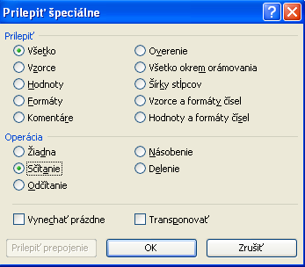
9052 | 40418 | 39170 | 50000 | Hodnotu kopírovať, označiť v tabuľke všetky hodnoty,
5261 | 32254 | 19836 |  | na označené hodnoty klik ravým tlačítkom myši a Prilepiť špeciálne- operácia sčítanie
10761 | 28915 | 16630
9155 | 30360 | 25955
5617 | 26731 | 24489
9904 | 30353 | 32631
6413 | 38379 | 21619
5998 | 6597 | 7515

zadanie
Prehľad absencie žiakov 4.A triedy za 1. polrok školského roku 2013/2014
- zoradiť údaje podľa mena abecedne
- zaradiť Bednaríka
- doplniť poradové čísla od 1
- upraviť hlavičku aby bola čitateľná
- dopočítať údaje v tabuľke
- označiť mená žiakov neklasifikovaných podmieneným formátovaním

Celkový počet odučených hodin za 1. pol. š. r.´13/14 na 1 žiaka |  |  |  |  |  |  |  |  | 245
Č. | Meno | IX | X | XI | XII | I | Celkom | Podiel absencie na celkovom počte odučených hodín v % | Neklasifikovaní žiaci -podiel absencie je viac ako 30%
1 | Adamová | 5 | 4 | 12 | 6 | 12 | 39
2 | Bednarík | 5 | 12 | 25 | 26 | 0 | 68
3 | Bílek | 1 | 2 | 0 | 2 | 14 | 19
4 | Cittowá | 12 | 20 | 5 | 1 | 1 | 39
5 | Fialová | 2 | 25 | 14 | 12 | 12 | 65
6 | Chudobová | 26 | 26 | 26 | 22 | 20 | 120 |  |  | Vypocet podielu: =IF(I12>30%,"neklasifikovaný","klasifikovaný")
7 | Janda | 12 | 15 | 25 | 30 | 32 | 114
8 | Jirásková | 12 | 5 | 15 | 4 | 12 | 48
9 | Karásek | 2 | 2 | 2 | 25 | 30 | 61 |  |  | Podmienene formatovanie neklasifikovanych studentov
10 | Konečný | 15 | 0 | 30 | 2 | 0 | 47
11 | Kutáčková | 12 | 2 | 0 | 0 | 0 | 14
12 | Lichý | 32 | 32 | 32 | 32 | 2 | 130
13 | Macháčková | 0 | 12 | 14 | 14 | 2 | 42
14 | Mrázková | 1 | 1 | 2 | 5 | 20 | 29
15 | Nová | 2 | 26 | 15 | 15 | 5 | 63
16 | Široká | 2 | 2 | 15 | 18 | 24 | 61
17 | Tichá | 30 | 0 | 1 | 2 | 26 | 59
18 | Trpký | 2 | 14 | 27 | 25 | 1 | 69
19 | Trzosová | 26 | 30 | 32 | 26 | 11 | 125
20 | Váňa | 1 | 1 | 25 | 25 | 15 | 67
21 | Vodička | 0 | 14 | 15 | 18 | 19 | 66 |  |  | Podmienene formatovanie PODLA MENA neklasifikovanych studentov
22 | Zaoral | 12 | 12 | 26 | 26 | 30 | 106
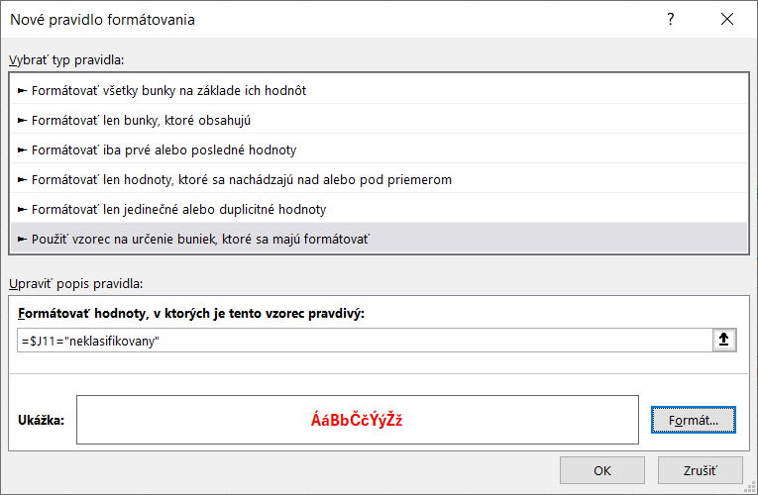
23 | Zralá | 5 | 5 | 15 | 5 | 15 | 45 | 18.4% | klasifikovany
Celkom |  | 217 | 262 | 373 | 341 | 303 | 1496
Priemerná absencia na žiaka |  | 9.4347826087 | 11.391304348 | 16.217391304 | 14.826086957 | 13.173913043 | 65.043478261

 | Bednarík | 5 | 12 | 25 | 26 | 0

 |  |  |  |  |  |  |  |  |  | Podmienené formátovanie na základe hodnoty inej bunky

